納付書
画面 | システム名 | 施設使用料・償還金等料金計算及び納付書作成システム 口座振替データ作成機能構築業務 | 作成者 | 藤城 |  | 修正者
 | サブシステム名 | 納付書 | 作成日 | 2022-07-10 |  | 修正日
画面イメージ |  |  |  | 機能説明
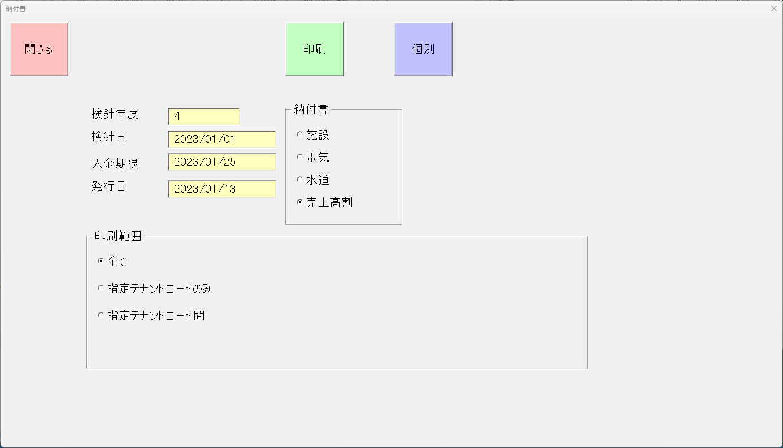
 |  |  |  | 閉じる | 画面を閉じてメニューへ戻る

 |  |  |  | 印刷 | 印刷を実行

 |  |  |  | 印刷範囲 | 印刷範囲を設定

 |  |  |  | _全て | 印刷範囲を設定 すべて

 |  |  |  | _指定テナントのみ | 印刷範囲を設定 指定テナントのみ

 |  |  |  | _指定テナント間 | 印刷範囲を設定 指定テナントから指定テナント間を印刷

 |  |  |  | _検索 | テナント選択サブ画面の表示

 |  |  |  | 個別 | 個別印刷画面に遷移

 |  |  |  | 検針年度 | 検針年度を表示

 |  |  |  | 検針日 | 検針日を表示

 |  |  |  | 入金期限 | 入金期限を表示

 |  |  |  | 発行日 | 発行日を表示

 |  |  |  | 納付書種類選択 | 印刷種類を設定

 |  |  |  | _施設 | 施設を設定
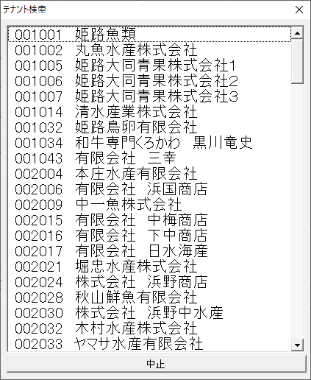
 |  |  |  | _電気 | 電気を設定

 |  |  |  | _水道 | 水道を設定

 |  |  |  | _売上高割 | 売上高割を設定

 |  |  |  | サブ画面
 |  |  |  | 一覧 | テナントを表示、選択

 |  |  |  | 中止 | 選択を中止し、画面を閉じる

納付書(個別)
画面 | システム名 | 施設使用料・償還金等料金計算及び納付書作成システム 口座振替データ作成機能構築業務 | 作成者 | 藤城 |  | 修正者 | 竹内
 | サブシステム名 | 納付書（個別） | 作成日 | 2022-07-10 |  | 修正日 | 2025-06-26
画面イメージ |  |  |  | 機能説明

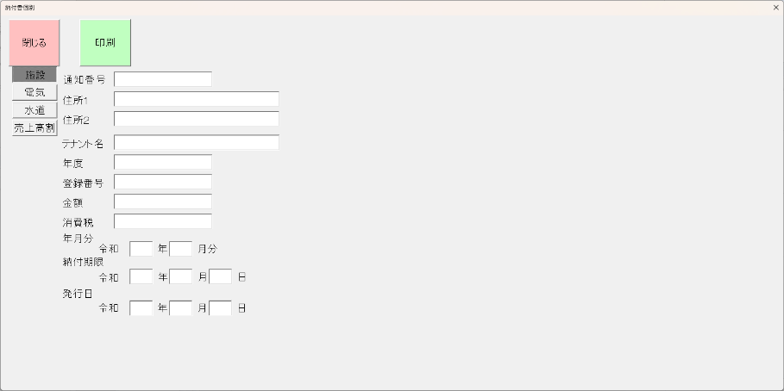
【施設】 |  |  |  | 閉じる | 画面を閉じてメニューへ戻る

 |  |  |  | 印刷 | 印刷を実行

 |  |  |  | 施設 | 施設の帳票を表示

 |  |  |  | 電気 | 電気の帳票を表示

 |  |  |  | 水道 | 水道の帳票を表示

 |  |  |  | 売上高割 | 売上高割の帳票を表示

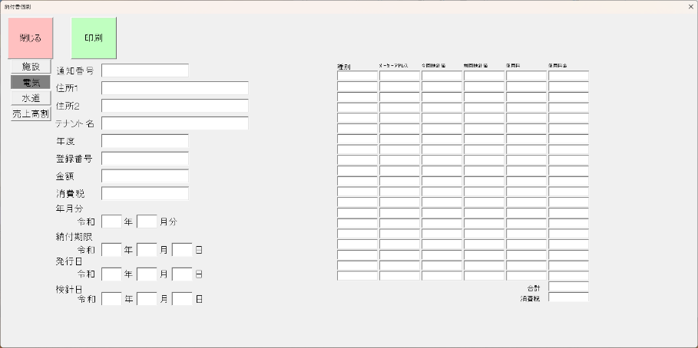
【電気】

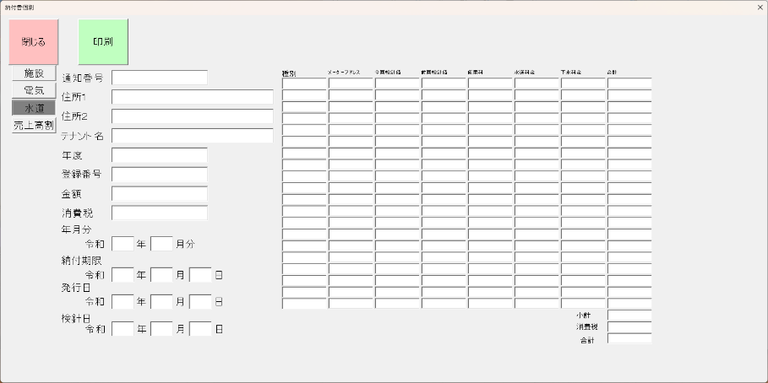
【水道】

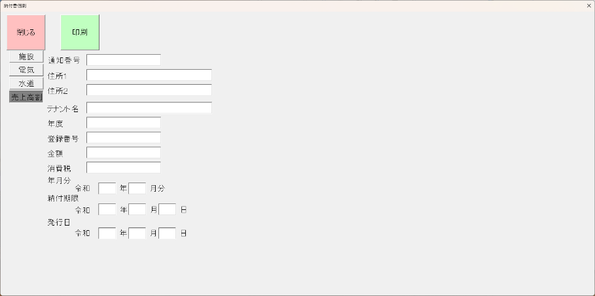
【売上高割:】

納付書施設
①
 |  |  |  |  |  |  |  |  |  |  |  |  |  |  |  |  |  |  |  |  |  |  |  | 短縮番号 |  |  | 1275 |  |  | 62
市場
⑥
市場
市場
②
③
納入通知書兼領収書 |  |  |  |  |  |  |  |  |  |  | 納 入 書 |  |  |  |  |  |  |  |  |  | 納入済通知書収書
主 管 |  |  |  |  |  |  |  | 通知書番号 |  |  | 主 管 |  |  |  |  |  |  | 徴収簿番号 |  |  | 主 管 |  |  |  |  |  |  |  | 徴収簿番号
中 央 卸 売 市 場 |  |  |  |  |  |  |  | 31001 |  |  | 中 央 卸 売 市 場 |  |  |  |  |  |  | 31001 |  |  | 中 央 卸 売 市 場 |  |  |  |  |  |  |  | 31001

 | 姫路魚類 |  |  |  |  |  |  |  | 様 |  |  | 姫路魚類 |  |  |  |  |  |  | 様 | 納 |  | 姫路魚類 |  |  |  |  |  |  |  | 様 | 納

④
画面年度
検針日の日から年度を計算
⑤
年度 |  | 4 |  | 卸売市場事業特別会計 |  |  |  |  |  |  | 年度 |  | 4 | 卸売市場事業特別会計 |  |  |  |  |  |  | 年度 |  | 4 |  | 卸売市場事業特別会計
 |  |  |  | 登録番号 |  |  | 123456789 |  |  |  |  |  |  | 登録番号 |  |  | 123456789 |  |  |  |  |  |  |  | 登録番号 |  |  | 123456789
金 額 |  |  |  | 1,213,581 |  |  |  |  |  | 円 | 金 額 |  |  | 1,213,581 |  |  |  |  |  | 円 | 金 額 |  |  |  | 1,213,581 |  |  |  |  |  | 円
 |  |  |  | （内消費税10％ |  |  |  | 121,358 |  | 円） |  |  |  | （内消費税10％ |  |  |  | 121,358 |  | 円） |  |  |  |  | （内消費税10％ |  |  |  | 121,358 |  | 円）
令和 |  | 33 |  | 年 | 12 |  | 月分 |  |  |  | 令和 |  | 33 | 年 | 12 |  | 月分 |  |  |  | 令和 |  | 33 |  | 年 | 12 |  | 月分
画面検針日 +1月する
50-10-10-10 売場等使用料 |  |  |  |  |  |  |  |  |  |  | 50-10-10-10 売場等使用料 |  |  |  |  |  |  |  |  |  | 50-10-10-10 売場等使用料
上記の金額を
令和 |  | 22 | 年 | 12 | 月 | 31 | 日 |  |  |  |  | 上記のとおり納入します。 |  |  |  |  |  |  |  |  |  | 上記のとおり収納しましたので通知します。
画面入金期限
姫路市指定金融機関・指定代理金融機関又は
収納代理金融機関へ納付してください。

画面発行日
令和 |  | 88 | 年 |  |  | 領 収 印 |  |  |  |  |  |  |  |  |  | 領 収 印 |  |  |  |  |  |  |  |  |  |  | 領 収 印
 |  | 12 | 月 | 31 | 日 |  |  |  |  |  |  |  |  |  |  |  |  |  |  |  | （あて先）姫路市長
 |  |  |  |  |  |  |  |  |  |  |  |  |  |  |  |  |  |  |  |  | 姫路市指定金融機関
 |  |  |  |  |  |  |  |  |  |  |  |  |  |  |  |  |  |  |  |  | 姫路市指定代理金融機関
 |  |  |  |  |  |  |  |  |  |  |  |  |  |  |  |  |  |  |  |  | 姫路市収納代理金融機関

姫路市長
清元 秀泰
姫路市 |  |  |  |  |  |  |  |  |  |  | 姫路市 |  |  |  |  |  |  |  |  |  | 姫路市
（納 入 者 用） |  |  |  |  |  |  |  |  |  |  | （取 扱 金 融 機 関 用） |  |  |  |  |  |  |  |  |  | （姫 路 市 用）

納付書水道
 |  |  |  |  |  |  |  |  |  |  |  |  |  |  |  |  |  |  |  |  |  |  |  | 短縮番号 |  |  | 1282 |  |  | 62
市場
市場
市場
①
⑮
②
市場
市場
納入通知書兼領収書 |  |  |  |  |  |  |  |  |  |  |  |  | 納 入 書 |  |  |  |  |  |  |  |  | 納入済通知書
主 管 |  |  |  |  |  |  |  | 通知書番号 |  |  |  |  | 主 管 |  |  |  |  |  | 徴収簿番号 |  |  | 主 管 |  |  |  |  |  |  | 徴収簿番号
中 央 卸 売 市 場 |  |  |  |  |  |  |  |  |  |  |  |  | 中 央 卸 売 市 場 |  |  |  |  |  |  |  |  | 中 央 卸 売 市 場

③
④
 |  |  |  |  |  |  |  |  | 様 |  |  |  |  |  |  |  |  |  |  | 様 | 納 |  |  |  |  |  |  |  |  | 様 | 納
年度 |  |  |  | 卸売市場事業特別会計 |  |  |  |  |  |  |  |  | 年度 |  |  | 卸売市場事業特別会計 |  |  |  |  |  | 年度 |  |  | 卸売市場事業特別会計
 |  |  |  | 登録番号 |  |  |  |  |  |  |  |  |  |  |  | 登録番号 |  |  |  |  |  |  |  |  | 登録番号
⑤
金 額 |  |  |  |  |  |  |  |  |  | 円 |  |  | 金 額 |  |  |  |  |  |  |  | 円 | 金 額 |  |  |  |  |  |  |  |  | 円

 |  |  |  |  |  |  |  |  |  | 円） |  |  |  |  |  |  |  |  |  |  | 円） |  |  |  |  |  |  |  |  |  | 円）
令和 |  |  |  | 年 |  |  | 月分 |  |  |  |  |  | 令和 |  |  | 年 |  | 月分 |  |  |  | 令和 |  |  | 年 |  |  | 月分
85-90-10-10 水道及び下水道料償還金 |  |  |  |  |  |  |  |  |  |  |  |  | 85-90-10-10 水道及び下水道料償還金 |  |  |  |  |  |  |  |  | 85-90-10-10 水道及び下水道料償還金
画面検針日 偶数月・奇数月から
前月をプラス
上記の金額を
令和 |  |  | 年 |  | 月 |  | 日 | までに |  |  |  |  |  | 上記のとおり納入します。 |  |  |  |  |  |  |  |  | 上記のとおり収納しましたので通知します。
姫路市指定金融機関・指定代理金融機関又は
画面入金期限
収納代理金融機関へ納付してください。

令和 |  |  | 年 |  |  | 領 収 印 |  |  |  |  |  |  |  |  |  |  | 領 収 印 |  |  |  |  |  |  |  |  |  | 領 収 印
 |  | 月 |  | 日 |  |  |  |  |  |  |  |  |  |  |  |  |  |  |  |  |  | （あて先）姫路市長
 |  |  |  |  |  |  |  |  |  |  |  |  |  |  |  |  |  |  |  |  |  | 姫路市指定金融機関
 |  |  |  |  |  |  |  |  |  |  |  |  |  |  |  |  |  |  |  |  |  | 姫路市指定代理金融機関
画面発行日
 |  |  |  |  |  |  |  |  |  |  |  |  |  |  |  |  |  |  |  |  |  | 姫路市収納代理金融機関

画面検針日 偶数月・奇数月から
当月をマイナス１月
姫路市長
清元 秀泰
姫路市 |  |  |  |  |  |  |  |  |  |  |  |  | 姫路市 |  |  |  |  |  |  |  |  | 姫路市
（納 入 者 用） |  |  |  |  |  |  |  |  |  |  |  |  | （取 扱 金 融 機 関 用） |  |  |  |  |  |  |  |  | （姫 路 市 用）

②
①
 |  |  |  |  |  |  |  |  |  |  |  | 月分 水道及び下水道料償還金請求内訳

⑦
⑧
⑨
⑩
⑪
⑫
⑪＋⑫
⑥
 | 納入者
 |  |  |  |  |  |  |  |  |  |  | 様 |  |  |  |  |  |  |  |  |  |  |  | 通知書番号

 |  |  | 種別 |  |  |  |  | メータ・アドレス |  |  |  | 今回検針値 |  |  | 前回検針値 |  |  | 使用量 |  |  | 水道料金 |  | 下水道料金 |  |  | 合計

⑬

⑤
画面検針日
 |  |  |  |  |  |  |  |  |  |  |  |  |  |  |  |  |  |  |  |  |  |  | 小計

 |  |  | 水道検針日 |  |  |  |  |  | 年 |  |  |  | 月 |  |  | 日 |  |  |  |  |  |  | 合 計

 |  |  |  |  |  |  |  |  |  |  |  |  |  |  |  |  |  |  |  |  |  |  |  | 短縮番号 |  |  | 1282 |  |  | 62 |  |  |  |  |  |  |  |  |  |  |  |  |  |  |  |  |  |  |  |  |  |  |  |  |  |  | 短縮番号 |  |  | 1282 |  |  | 62 |  |  |  |  |  |  |  |  |  |  |  |  |  |  |  |  |  |  |  |  |  |  |  |  |  | 短縮番号 |  |  | 1282 |  |  | 62
市場
市場
市場
①
市場
市場
市場
市場
市場
市場
⑮
②
市場
市場
納入通知書兼領収書 |  |  |  |  |  |  |  |  |  |  |  |  | 納 入 書 |  |  |  |  |  |  |  |  | 納入済通知書 |  |  |  |  |  |  |  |  |  | 納入通知書兼領収書 |  |  |  |  |  |  |  |  |  |  |  |  |  | 納 入 書 |  |  |  |  |  |  |  |  | 納入済通知書 |  |  |  |  |  |  |  |  |  | 納入通知書兼領収書 |  |  |  |  |  |  |  |  |  |  |  |  | 納 入 書 |  |  |  |  |  |  |  |  | 納入済通知書
主 管 |  |  |  |  |  |  |  | 通知書番号 |  |  |  |  | 主 管 |  |  |  |  |  | 徴収簿番号 |  |  | 主 管 |  |  |  |  |  |  | 徴収簿番号 |  |  | 主 管 |  |  |  |  |  |  |  | 通知書番号 |  |  |  |  |  | 主 管 |  |  |  |  |  | 徴収簿番号 |  |  | 主 管 |  |  |  |  |  |  | 徴収簿番号 |  |  | 主 管 |  |  |  |  |  |  |  | 通知書番号 |  |  |  |  | 主 管 |  |  |  |  |  | 徴収簿番号 |  |  | 主 管 |  |  |  |  |  |  | 徴収簿番号
中 央 卸 売 市 場 |  |  |  |  |  |  |  |  |  |  |  |  | 中 央 卸 売 市 場 |  |  |  |  |  |  |  |  | 中 央 卸 売 市 場 |  |  |  |  |  |  |  |  |  | 中 央 卸 売 市 場 |  |  |  |  |  |  |  |  |  |  |  |  |  | 中 央 卸 売 市 場 |  |  |  |  |  |  |  |  | 中 央 卸 売 市 場 |  |  |  |  |  |  |  |  |  | 中 央 卸 売 市 場 |  |  |  |  |  |  |  |  |  |  |  |  | 中 央 卸 売 市 場 |  |  |  |  |  |  |  |  | 中 央 卸 売 市 場

③
④
 |  |  |  |  |  |  |  |  | 様 |  |  |  |  |  |  |  |  |  |  | 様 | 納 |  |  |  |  |  |  |  |  | 様 | 納 |  |  |  |  |  |  |  |  |  |  | 様 |  |  |  |  |  |  |  |  |  |  | 様 | 納 |  |  |  |  |  |  |  |  | 様 | 納 |  |  |  |  |  |  |  |  |  | 様 |  |  |  |  |  |  |  |  |  |  | 様 | 納 |  |  |  |  |  |  |  |  | 様 | 納
年度 |  |  |  | 卸売市場事業特別会計 |  |  |  |  |  |  |  |  | 年度 |  |  | 卸売市場事業特別会計 |  |  |  |  |  | 年度 |  |  | 卸売市場事業特別会計 |  |  |  |  |  |  | 年度 |  |  |  | 卸売市場事業特別会計 |  |  |  |  |  |  |  |  |  | 年度 |  |  | 卸売市場事業特別会計 |  |  |  |  |  | 年度 |  |  | 卸売市場事業特別会計 |  |  |  |  |  |  | 年度 |  |  |  | 卸売市場事業特別会計 |  |  |  |  |  |  |  |  | 年度 |  |  | 卸売市場事業特別会計 |  |  |  |  |  | 年度 |  |  | 卸売市場事業特別会計
 |  |  |  | 登録番号 |  |  |  |  |  |  |  |  |  |  |  | 登録番号 |  |  |  |  |  |  |  |  | 登録番号 |  |  |  |  |  |  |  |  |  |  | 登録番号 |  |  |  |  |  |  |  |  |  |  |  |  | 登録番号 |  |  |  |  |  |  |  |  | 登録番号 |  |  |  |  |  |  |  |  |  |  | 登録番号 |  |  |  |  |  |  |  |  |  |  |  | 登録番号 |  |  |  |  |  |  |  |  | 登録番号
金 額 |  |  |  |  |  |  |  |  |  | 円 |  |  | 金 額 |  |  |  |  |  |  |  | 円 | 金 額 |  |  |  |  |  |  |  |  | 円 | 金 額 |  |  |  |  |  |  |  |  |  |  | 円 |  |  | 金 額 |  |  |  |  |  |  |  | 円 | 金 額 |  |  |  |  |  |  |  |  | 円 | 金 額 |  |  |  |  |  |  |  |  |  | 円 |  |  | 金 額 |  |  |  |  |  |  |  | 円 | 金 額 |  |  |  |  |  |  |  |  | 円
⑤
画面検針日 偶数月・奇数月から
前月をプラス
 |  |  |  |  |  |  |  |  |  | 円） |  |  |  |  |  |  |  |  |  |  | 円） |  |  |  |  |  |  |  |  |  | 円） |  |  |  |  |  |  |  |  |  |  |  | 円） |  |  |  |  |  |  |  |  |  |  | 円） |  |  |  |  |  |  |  |  |  | 円） |  |  |  |  |  |  |  |  |  |  | 円） |  |  |  |  |  |  |  |  |  |  | 円） |  |  |  |  |  |  |  |  |  | 円）
令和 |  |  |  | 年 |  |  | 月分 |  |  |  |  |  | 令和 |  |  | 年 |  | 月分 |  |  |  | 令和 |  |  | 年 |  |  | 月分 |  |  |  | 令和 |  |  |  | 年 |  |  | 月分 |  |  |  |  |  |  | 令和 |  |  | 年 |  | 月分 |  |  |  | 令和 |  |  | 年 |  |  | 月分 |  |  |  | 令和 |  |  |  | 年 |  |  | 月分 |  |  |  |  |  | 令和 |  |  | 年 |  | 月分 |  |  |  | 令和 |  |  | 年 |  |  | 月分
85-90-10-10 水道及び下水道料償還金 |  |  |  |  |  |  |  |  |  |  |  |  | 85-90-10-10 水道及び下水道料償還金 |  |  |  |  |  |  |  |  | 85-90-10-10 水道及び下水道料償還金 |  |  |  |  |  |  |  |  |  | 85-90-10-10 水道及び下水道料償還金 |  |  |  |  |  |  |  |  |  |  |  |  |  | 85-90-10-10 水道及び下水道料償還金 |  |  |  |  |  |  |  |  | 85-90-10-10 水道及び下水道料償還金 |  |  |  |  |  |  |  |  |  | 85-90-10-10 水道及び下水道料償還金 |  |  |  |  |  |  |  |  |  |  |  |  | 85-90-10-10 水道及び下水道料償還金 |  |  |  |  |  |  |  |  | 85-90-10-10 水道及び下水道料償還金
上記の金額を |  |  |  |  |  |  |  |  |  |  |  |  |  |  |  |  |  |  |  |  |  |  |  |  |  |  |  |  |  |  |  | 上記の金額を |  |  |  |  |  |  |  |  |  |  |  |  |  |  |  |  |  |  |  |  |  |  |  |  |  |  |  |  |  |  |  |  | 上記の金額を
令和 |  |  | 年 |  | 月 |  | 日 | までに |  |  |  |  |  | 上記のとおり納入します。 |  |  |  |  |  |  |  |  | 上記のとおり収納しましたので通知します。 |  |  |  |  |  |  |  |  | 令和 |  |  | 年 |  | 月 |  | 日 | までに |  |  |  |  |  |  | 上記のとおり納入します。 |  |  |  |  |  |  |  |  | 上記のとおり収納しましたので通知します。 |  |  |  |  |  |  |  |  | 令和 |  |  | 年 |  | 月 |  | 日 | までに |  |  |  |  |  | 上記のとおり納入します。 |  |  |  |  |  |  |  |  | 上記のとおり収納しましたので通知します。
画面入金期限
姫路市指定金融機関・指定代理金融機関又は |  |  |  |  |  |  |  |  |  |  |  |  |  |  |  |  |  |  |  |  |  |  |  |  |  |  |  |  |  |  |  | 姫路市指定金融機関・指定代理金融機関又は |  |  |  |  |  |  |  |  |  |  |  |  |  |  |  |  |  |  |  |  |  |  |  |  |  |  |  |  |  |  |  |  | 姫路市指定金融機関・指定代理金融機関又は
収納代理金融機関へ納付してください。 |  |  |  |  |  |  |  |  |  |  |  |  |  |  |  |  |  |  |  |  |  |  |  |  |  |  |  |  |  |  |  | 収納代理金融機関へ納付してください。 |  |  |  |  |  |  |  |  |  |  |  |  |  |  |  |  |  |  |  |  |  |  |  |  |  |  |  |  |  |  |  |  | 収納代理金融機関へ納付してください。

画面発行日
令和 |  |  | 年 |  |  | 領 収 印 |  |  |  |  |  |  |  |  |  |  | 領 収 印 |  |  |  |  |  |  |  |  |  | 領 収 印 |  |  |  |  | 令和 |  |  | 年 |  |  | 領 収 印 |  |  |  |  |  |  |  |  |  |  |  | 領 収 印 |  |  |  |  |  |  |  |  |  | 領 収 印 |  |  |  |  | 令和 |  |  | 年 |  |  | 領 収 印 |  |  |  |  |  |  |  |  |  |  | 領 収 印 |  |  |  |  |  |  |  |  |  | 領 収 印
 |  | 月 |  | 日 |  |  |  |  |  |  |  |  |  |  |  |  |  |  |  |  |  | （あて先）姫路市長 |  |  |  |  |  |  |  |  |  |  |  | 月 |  | 日 |  |  |  |  |  |  |  |  |  |  |  |  |  |  |  |  |  |  | （あて先）姫路市長 |  |  |  |  |  |  |  |  |  |  |  | 月 |  | 日 |  |  |  |  |  |  |  |  |  |  |  |  |  |  |  |  |  | （あて先）姫路市長
 |  |  |  |  |  |  |  |  |  |  |  |  |  |  |  |  |  |  |  |  |  | 姫路市指定金融機関 |  |  |  |  |  |  |  |  |  |  |  |  |  |  |  |  |  |  |  |  |  |  |  |  |  |  |  |  |  |  |  |  | 姫路市指定金融機関 |  |  |  |  |  |  |  |  |  |  |  |  |  |  |  |  |  |  |  |  |  |  |  |  |  |  |  |  |  |  |  | 姫路市指定金融機関
 |  |  |  |  |  |  |  |  |  |  |  |  |  |  |  |  |  |  |  |  |  | 姫路市指定代理金融機関 |  |  |  |  |  |  |  |  |  |  |  |  |  |  |  |  |  |  |  |  |  |  |  |  |  |  |  |  |  |  |  |  | 姫路市指定代理金融機関 |  |  |  |  |  |  |  |  |  |  |  |  |  |  |  |  |  |  |  |  |  |  |  |  |  |  |  |  |  |  |  | 姫路市指定代理金融機関
 |  |  |  |  |  |  |  |  |  |  |  |  |  |  |  |  |  |  |  |  |  | 姫路市収納代理金融機関 |  |  |  |  |  |  |  |  |  |  |  |  |  |  |  |  |  |  |  |  |  |  |  |  |  |  |  |  |  |  |  |  | 姫路市収納代理金融機関 |  |  |  |  |  |  |  |  |  |  |  |  |  |  |  |  |  |  |  |  |  |  |  |  |  |  |  |  |  |  |  | 姫路市収納代理金融機関

画面検針日 偶数月・奇数月から
当月をマイナス１月
姫路市長 |  |  |  |  |  |  |  |  |  |  |  |  |  |  |  |  |  |  |  |  |  |  |  |  |  |  |  |  |  |  |  | 姫路市長 |  |  |  |  |  |  |  |  |  |  |  |  |  |  |  |  |  |  |  |  |  |  |  |  |  |  |  |  |  |  |  |  | 姫路市長
清元 秀泰 |  |  |  |  |  |  |  |  |  |  |  |  |  |  |  |  |  |  |  |  |  |  |  |  |  |  |  |  |  |  |  | 清元 秀泰 |  |  |  |  |  |  |  |  |  |  |  |  |  |  |  |  |  |  |  |  |  |  |  |  |  |  |  |  |  |  |  |  | 清元 秀泰
姫路市 |  |  |  |  |  |  |  |  |  |  |  |  | 姫路市 |  |  |  |  |  |  |  |  | 姫路市 |  |  |  |  |  |  |  |  |  | 姫路市 |  |  |  |  |  |  |  |  |  |  |  |  |  | 姫路市 |  |  |  |  |  |  |  |  | 姫路市 |  |  |  |  |  |  |  |  |  | 姫路市 |  |  |  |  |  |  |  |  |  |  |  |  | 姫路市 |  |  |  |  |  |  |  |  | 姫路市
（納 入 者 用） |  |  |  |  |  |  |  |  |  |  |  |  | （取 扱 金 融 機 関 用） |  |  |  |  |  |  |  |  | （姫 路 市 用） |  |  |  |  |  |  |  |  |  | （納 入 者 用） |  |  |  |  |  |  |  |  |  |  |  |  |  | （取 扱 金 融 機 関 用） |  |  |  |  |  |  |  |  | （姫 路 市 用） |  |  |  |  |  |  |  |  |  | （納 入 者 用） |  |  |  |  |  |  |  |  |  |  |  |  | （取 扱 金 融 機 関 用） |  |  |  |  |  |  |  |  | （姫 路 市 用）

 |  |  |  |  |  |  |  |  |  | 月請求分 水道及び下水道料償還金請求内訳（前２カ月使用分） |  |  |  |  |  |  |  |  |  |  |  |  |  |  |  |  |  |  |  |  |  |  |  |  |  |  |  |  |  |  | 月請求分 水道及び下水道料償還金請求内訳（前２カ月使用分） |  |  |  |  |  |  |  |  |  |  |  |  |  |  |  |  |  |  |  |  |  |  |  |  |  |  |  |  |  |  |  |  | 月請求分 水道及び下水道料償還金請求内訳（前２カ月使用分）
②
①
⑥
⑦
⑨
⑩
⑫
 | 納入者 |  |  |  |  |  |  |  |  |  |  |  |  |  |  |  |  |  |  |  |  |  |  |  |  |  |  |  |  |  |  |  | 納入者 |  |  |  |  |  |  |  |  |  |  |  |  |  |  |  |  |  |  |  |  |  |  |  |  |  |  |  |  |  |  |  |  | 納入者
 |  |  |  |  |  |  |  |  |  |  | 様 |  |  |  |  |  |  |  |  |  |  |  | 通知書番号 |  |  |  |  |  |  |  |  |  |  |  |  |  |  |  |  |  |  |  |  | 様 |  |  |  |  |  |  |  |  |  |  |  | 通知書番号 |  |  |  |  |  |  |  |  |  |  |  |  |  |  |  |  |  |  |  | 様 |  |  |  |  |  |  |  |  |  |  |  | 通知書番号
⑧
⑪
⑪＋⑫
 |  |  | 種別 |  |  |  |  | メータ・アドレス |  |  |  | 今回検針値 |  |  | 前回検針値 |  |  | 使用量 |  |  | 水道料金 |  | 下水道料金 |  |  | 合計 |  |  |  |  |  |  |  |  | 種別 |  |  |  |  | メータ・アドレス |  |  |  |  | 今回検針値 |  |  | 前回検針値 |  |  | 使用量 |  |  | 水道料金 |  | 下水道料金 |  |  | 合計 |  |  |  |  |  |  |  |  | 種別 |  |  |  |  | メータ・アドレス |  |  |  | 今回検針値 |  |  | 前回検針値 |  |  | 使用量 |  |  | 水道料金 |  | 下水道料金 |  |  | 合計

⑬
⑤
画面検針日
画面検針日
最後のページに印字
 |  |  |  |  |  |  |  |  |  |  |  |  |  |  |  |  |  |  |  |  |  |  | 小計 |  |  |  |  |  |  |  |  |  |  |  |  |  |  |  |  |  |  |  |  |  |  |  |  |  |  |  |  |  |  |  |  | 小計 |  |  |  |  |  |  |  |  |  |  |  |  |  |  |  |  |  |  |  |  |  |  |  |  |  |  |  |  |  |  |  | 小計

 |  |  | 水道検針日 |  |  |  |  |  | 年 |  |  |  | 月 |  |  | 日 |  |  |  |  |  |  | 合 計 |  |  |  |  |  |  |  |  |  |  |  | 水道検針日 |  |  |  |  |  |  | 年 |  |  |  | 月 |  |  | 日 |  |  |  |  |  |  | 合 計 |  |  |  |  |  |  |  |  |  |  |  | 水道検針日 |  |  |  |  |  | 年 |  |  |  | 月 |  |  | 日 |  |  |  |  |  |  | 合 計

 |  |  |  |  |  |  |  | シート名：テナントコード-1 |  |  |  |  |  |  |  |  |  |  |  |  |  |  |  |  |  |  |  |  |  |  |  |  |  |  |  |  |  | シート名：テナントコード-2 |  |  |  |  |  |  |  |  |  |  |  |  |  |  |  |  |  |  |  |  |  |  |  |  |  |  |  |  |  |  |  |  | シート名：テナントコード-3

納付書電気
 |  |  |  |  |  |  |  |  |  |  |  |  |  |  |  |  |  |  |  |  |  |  |  |  | 短縮番号 |  | 1282 |  |  | 62
市場
市場
市場
⑫
①
②
納入通知書兼領収書 |  |  |  |  |  |  |  |  |  |  |  |  | 納 入 書 |  |  |  |  |  |  |  |  |  | 納入済通知書
主 管 |  |  |  |  |  |  |  | 通知書番号 |  |  |  |  | 主 管 |  |  |  |  |  |  | 徴収簿番号 |  |  | 主 管 |  |  |  |  |  | 徴収簿番号
中 央 卸 売 市 場 |  |  |  |  |  |  |  |  |  |  |  |  | 中 央 卸 売 市 場 |  |  |  |  |  |  |  |  |  | 中 央 卸 売 市 場

④
 |  |  |  |  |  |  |  |  | 様 |  |  |  |  |  |  |  |  |  |  |  | 様 | 納 |  |  |  |  |  |  |  | 様 | 納
年度 |  |  |  | 卸売市場事業特別会計 |  |  |  |  |  |  |  |  | 年度 |  |  |  | 卸売市場事業特別会計 |  |  |  |  |  | 年度 |  |  | 卸売市場事業特別会計
 |  |  |  | 登録番号 |  |  |  |  |  |  |  |  |  |  |  |  | 登録番号 |  |  |  |  |  |  |  |  | 登録番号
画面年度
⑤
金 額 |  |  |  |  |  |  |  |  |  | 円 |  |  | 金 額 |  |  |  |  |  |  |  |  | 円 | 金 額 |  |  |  |  |  |  |  | 円

画面検針日
 |  |  |  |  |  |  |  |  |  | 円） |  |  |  |  |  |  |  |  |  |  |  | 円） |  |  |  |  |  |  |  |  | 円）
令和 |  |  |  | 年 |  |  | 月分 |  |  |  |  |  | 令和 |  |  |  | 年 |  | 月分 |  |  |  | 令和 |  |  | 年 |  | 月分
85-90-10-10 電気料償還金 |  |  |  |  |  |  |  |  |  |  |  |  | 85-90-10-10 電気料償還金 |  |  |  |  |  |  |  |  |  | 85-90-10-10 電気料償還金
上記の金額を
令和 |  |  | 年 |  | 月 |  | 日 | までに |  |  |  |  |  | 上記のとおり納入します。 |  |  |  |  |  |  |  |  |  | 上記のとおり収納しましたので通知します。
画面入金期限
姫路市指定金融機関・指定代理金融機関又は
収納代理金融機関へ納付してください。

令和 |  |  | 年 |  |  | 領 収 印 |  |  |  |  |  |  |  |  |  |  |  | 領 収 印 |  |  |  |  |  |  |  |  | 領 収 印
 |  | 月 |  | 日 |  |  |  |  |  |  |  |  |  |  |  |  |  |  |  |  |  |  | （あて先）姫路市長
 |  |  |  |  |  |  |  |  |  |  |  |  |  |  |  |  |  |  |  |  |  |  | 姫路市指定金融機関
 |  |  |  |  |  |  |  |  |  |  |  |  |  |  |  |  |  |  |  |  |  |  | 姫路市指定代理金融機関
 |  |  |  |  |  |  |  |  |  |  |  |  |  |  |  |  |  |  |  |  |  |  | 姫路市収納代理金融機関

姫路市長
清元 秀泰
姫路市 |  |  |  |  |  |  |  |  |  |  |  |  | 姫路市 |  |  |  |  |  |  |  |  |  | 姫路市
（納 入 者 用） |  |  |  |  |  |  |  |  |  |  |  |  | （取 扱 金 融 機 関 用） |  |  |  |  |  |  |  |  |  | （姫 路 市 用）
②
①
 |  |  |  |  |  |  |  |  |  |  |  |  |  | 月分 電気料償還金請求内訳

画面検針日
⑥
⑦
⑧
⑨
⑩
 | 納入者
 |  |  |  |  |  |  |  |  |  |  | 様 |  |  |  |  |  |  |  |  |  |  |  |  | 通知書番号
⑪
 |  |  |  |  |  | 種別 |  |  |  | メータ・アドレス |  |  |  |  | 今回検針値 |  |  | 前回検針値 |  |  | 使用量 |  | 使用料金

⑫

⑤
 |  |  |  |  |  |  |  |  |  |  |  |  |  |  |  |  |  |  |  |  | 合 計
 |  |  |  |  |  | 電気検針日 |  |  |  |  |  | 年 |  |  |  | 月 |  |  | 日

 |  |  |  |  |  |  | シート名：テナントコード

 |  |  |  |  |  |  |  |  |  |  |  |  |  |  |  |  |  |  |  |  |  |  |  |  | 短縮番号 |  | 1282 |  |  | 62 |  |  |  |  |  |  |  |  |  |  |  |  |  |  |  |  |  |  |  |  |  |  |  |  |  |  | 短縮番号 |  | 1282 |  |  | 62 |  |  |  |  |  |  |  |  |  |  |  |  |  |  |  |  |  |  |  |  |  |  |  |  |  |  |  | 短縮番号 |  | 1282 |  |  | 62
市場
市場
市場
⑫
①
市場
市場
市場
市場
市場
市場
②
印刷しない
印刷しない
納入通知書兼領収書 |  |  |  |  |  |  |  |  |  |  |  |  | 納 入 書 |  |  |  |  |  |  |  |  |  | 納入済通知書 |  |  |  |  |  |  |  |  | 納入通知書兼領収書 |  |  |  |  |  |  |  |  |  |  |  |  | 納 入 書 |  |  |  |  |  |  |  |  |  | 納入済通知書 |  |  |  |  |  |  |  |  | 納入通知書兼領収書 |  |  |  |  |  |  |  |  |  |  |  |  |  | 納 入 書 |  |  |  |  |  |  |  |  |  | 納入済通知書
主 管 |  |  |  |  |  |  |  | 通知書番号 |  |  |  |  | 主 管 |  |  |  |  |  |  | 徴収簿番号 |  |  | 主 管 |  |  |  |  |  | 徴収簿番号 |  |  | 主 管 |  |  |  |  |  |  |  | 通知書番号 |  |  |  |  | 主 管 |  |  |  |  |  |  | 徴収簿番号 |  |  | 主 管 |  |  |  |  |  | 徴収簿番号 |  |  | 主 管 |  |  |  |  |  |  |  | 通知書番号 |  |  |  |  |  | 主 管 |  |  |  |  |  |  | 徴収簿番号 |  |  | 主 管 |  |  |  |  |  | 徴収簿番号
中 央 卸 売 市 場 |  |  |  |  |  |  |  |  |  |  |  |  | 中 央 卸 売 市 場 |  |  |  |  |  |  |  |  |  | 中 央 卸 売 市 場 |  |  |  |  |  |  |  |  | 中 央 卸 売 市 場 |  |  |  |  |  |  |  |  |  |  |  |  | 中 央 卸 売 市 場 |  |  |  |  |  |  |  |  |  | 中 央 卸 売 市 場 |  |  |  |  |  |  |  |  | 中 央 卸 売 市 場 |  |  |  |  |  |  |  |  |  |  |  |  |  | 中 央 卸 売 市 場 |  |  |  |  |  |  |  |  |  | 中 央 卸 売 市 場

④
画面年度
 |  |  |  |  |  |  |  |  | 様 |  |  |  |  |  |  |  |  |  |  |  | 様 | 納 |  |  |  |  |  |  |  | 様 | 納 |  |  |  |  |  |  |  |  |  | 様 |  |  |  |  |  |  |  |  |  |  |  | 様 | 納 |  |  |  |  |  |  |  | 様 | 納 |  |  |  |  |  |  |  |  |  |  | 様 |  |  |  |  |  |  |  |  |  |  |  | 様 | 納 |  |  |  |  |  |  |  | 様 | 納
年度 |  |  |  | 卸売市場事業特別会計 |  |  |  |  |  |  |  |  | 年度 |  |  |  | 卸売市場事業特別会計 |  |  |  |  |  | 年度 |  |  | 卸売市場事業特別会計 |  |  |  |  |  | 年度 |  |  |  | 卸売市場事業特別会計 |  |  |  |  |  |  |  |  | 年度 |  |  |  | 卸売市場事業特別会計 |  |  |  |  |  | 年度 |  |  | 卸売市場事業特別会計 |  |  |  |  |  | 年度 |  |  |  | 卸売市場事業特別会計 |  |  |  |  |  |  |  |  |  | 年度 |  |  |  | 卸売市場事業特別会計 |  |  |  |  |  | 年度 |  |  | 卸売市場事業特別会計
 |  |  |  | 登録番号 |  |  |  |  |  |  |  |  |  |  |  |  | 登録番号 |  |  |  |  |  |  |  |  | 登録番号 |  |  |  |  |  |  |  |  |  | 登録番号 |  |  |  |  |  |  |  |  |  |  |  |  | 登録番号 |  |  |  |  |  |  |  |  | 登録番号 |  |  |  |  |  |  |  |  |  | 登録番号 |  |  |  |  |  |  |  |  |  |  |  |  |  | 登録番号 |  |  |  |  |  |  |  |  | 登録番号
⑤
金 額 |  |  |  |  |  |  |  |  |  | 円 |  |  | 金 額 |  |  |  |  |  |  |  |  | 円 | 金 額 |  |  |  |  |  |  |  | 円 | 金 額 |  |  |  |  |  |  |  |  |  | 円 |  |  | 金 額 |  |  |  |  |  |  |  |  | 円 | 金 額 |  |  |  |  |  |  |  | 円 | 金 額 |  |  |  |  |  |  |  |  |  |  | 円 |  |  | 金 額 |  |  |  |  |  |  |  |  | 円 | 金 額 |  |  |  |  |  |  |  | 円

画面検針日
 |  |  |  |  |  |  |  |  |  | 円） |  |  |  |  |  |  |  |  |  |  |  | 円） |  |  |  |  |  |  |  |  | 円） |  |  |  |  |  |  |  |  |  |  | 円） |  |  |  |  |  |  |  |  |  |  |  | 円） |  |  |  |  |  |  |  |  | 円） |  |  |  |  |  |  |  |  |  |  |  | 円） |  |  |  |  |  |  |  |  |  |  |  | 円） |  |  |  |  |  |  |  |  | 円）
令和 |  |  |  | 年 |  |  | 月分 |  |  |  |  |  | 令和 |  |  |  | 年 |  | 月分 |  |  |  | 令和 |  |  | 年 |  | 月分 |  |  |  | 令和 |  |  |  | 年 |  |  | 月分 |  |  |  |  |  | 令和 |  |  |  | 年 |  | 月分 |  |  |  | 令和 |  |  | 年 |  | 月分 |  |  |  | 令和 |  |  |  | 年 |  |  | 月分 |  |  |  |  |  |  | 令和 |  |  |  | 年 |  | 月分 |  |  |  | 令和 |  |  | 年 |  | 月分
85-90-10-10 電気料償還金 |  |  |  |  |  |  |  |  |  |  |  |  | 85-90-10-10 電気料償還金 |  |  |  |  |  |  |  |  |  | 85-90-10-10 電気料償還金 |  |  |  |  |  |  |  |  | 85-90-10-10 電気料償還金 |  |  |  |  |  |  |  |  |  |  |  |  | 85-90-10-10 電気料償還金 |  |  |  |  |  |  |  |  |  | 85-90-10-10 電気料償還金 |  |  |  |  |  |  |  |  | 85-90-10-10 電気料償還金 |  |  |  |  |  |  |  |  |  |  |  |  |  | 85-90-10-10 電気料償還金 |  |  |  |  |  |  |  |  |  | 85-90-10-10 電気料償還金
上記の金額を |  |  |  |  |  |  |  |  |  |  |  |  |  |  |  |  |  |  |  |  |  |  |  |  |  |  |  |  |  |  |  | 上記の金額を |  |  |  |  |  |  |  |  |  |  |  |  |  |  |  |  |  |  |  |  |  |  |  |  |  |  |  |  |  |  |  | 上記の金額を
令和 |  |  | 年 |  | 月 |  | 日 | までに |  |  |  |  |  | 上記のとおり納入します。 |  |  |  |  |  |  |  |  |  | 上記のとおり収納しましたので通知します。 |  |  |  |  |  |  |  | 令和 |  |  | 年 |  | 月 |  | 日 | までに |  |  |  |  |  | 上記のとおり納入します。 |  |  |  |  |  |  |  |  |  | 上記のとおり収納しましたので通知します。 |  |  |  |  |  |  |  | 令和 |  |  | 年 |  | 月 |  | 日 | までに |  |  |  |  |  |  | 上記のとおり納入します。 |  |  |  |  |  |  |  |  |  | 上記のとおり収納しましたので通知します。
画面入金期限
姫路市指定金融機関・指定代理金融機関又は |  |  |  |  |  |  |  |  |  |  |  |  |  |  |  |  |  |  |  |  |  |  |  |  |  |  |  |  |  |  |  | 姫路市指定金融機関・指定代理金融機関又は |  |  |  |  |  |  |  |  |  |  |  |  |  |  |  |  |  |  |  |  |  |  |  |  |  |  |  |  |  |  |  | 姫路市指定金融機関・指定代理金融機関又は
収納代理金融機関へ納付してください。 |  |  |  |  |  |  |  |  |  |  |  |  |  |  |  |  |  |  |  |  |  |  |  |  |  |  |  |  |  |  |  | 収納代理金融機関へ納付してください。 |  |  |  |  |  |  |  |  |  |  |  |  |  |  |  |  |  |  |  |  |  |  |  |  |  |  |  |  |  |  |  | 収納代理金融機関へ納付してください。

令和 |  |  | 年 |  |  | 領 収 印 |  |  |  |  |  |  |  |  |  |  |  | 領 収 印 |  |  |  |  |  |  |  |  | 領 収 印 |  |  |  |  | 令和 |  |  | 年 |  |  | 領 収 印 |  |  |  |  |  |  |  |  |  |  |  | 領 収 印 |  |  |  |  |  |  |  |  | 領 収 印 |  |  |  |  | 令和 |  |  | 年 |  |  | 領 収 印 |  |  |  |  |  |  |  |  |  |  |  |  | 領 収 印 |  |  |  |  |  |  |  |  | 領 収 印
 |  | 月 |  | 日 |  |  |  |  |  |  |  |  |  |  |  |  |  |  |  |  |  |  | （あて先）姫路市長 |  |  |  |  |  |  |  |  |  |  | 月 |  | 日 |  |  |  |  |  |  |  |  |  |  |  |  |  |  |  |  |  |  | （あて先）姫路市長 |  |  |  |  |  |  |  |  |  |  | 月 |  | 日 |  |  |  |  |  |  |  |  |  |  |  |  |  |  |  |  |  |  |  | （あて先）姫路市長
 |  |  |  |  |  |  |  |  |  |  |  |  |  |  |  |  |  |  |  |  |  |  | 姫路市指定金融機関 |  |  |  |  |  |  |  |  |  |  |  |  |  |  |  |  |  |  |  |  |  |  |  |  |  |  |  |  |  |  |  | 姫路市指定金融機関 |  |  |  |  |  |  |  |  |  |  |  |  |  |  |  |  |  |  |  |  |  |  |  |  |  |  |  |  |  |  |  |  | 姫路市指定金融機関
 |  |  |  |  |  |  |  |  |  |  |  |  |  |  |  |  |  |  |  |  |  |  | 姫路市指定代理金融機関 |  |  |  |  |  |  |  |  |  |  |  |  |  |  |  |  |  |  |  |  |  |  |  |  |  |  |  |  |  |  |  | 姫路市指定代理金融機関 |  |  |  |  |  |  |  |  |  |  |  |  |  |  |  |  |  |  |  |  |  |  |  |  |  |  |  |  |  |  |  |  | 姫路市指定代理金融機関
 |  |  |  |  |  |  |  |  |  |  |  |  |  |  |  |  |  |  |  |  |  |  | 姫路市収納代理金融機関 |  |  |  |  |  |  |  |  |  |  |  |  |  |  |  |  |  |  |  |  |  |  |  |  |  |  |  |  |  |  |  | 姫路市収納代理金融機関 |  |  |  |  |  |  |  |  |  |  |  |  |  |  |  |  |  |  |  |  |  |  |  |  |  |  |  |  |  |  |  |  | 姫路市収納代理金融機関

姫路市長 |  |  |  |  |  |  |  |  |  |  |  |  |  |  |  |  |  |  |  |  |  |  |  |  |  |  |  |  |  |  |  | 姫路市長 |  |  |  |  |  |  |  |  |  |  |  |  |  |  |  |  |  |  |  |  |  |  |  |  |  |  |  |  |  |  |  | 姫路市長
清元 秀泰 |  |  |  |  |  |  |  |  |  |  |  |  |  |  |  |  |  |  |  |  |  |  |  |  |  |  |  |  |  |  |  | 清元 秀泰 |  |  |  |  |  |  |  |  |  |  |  |  |  |  |  |  |  |  |  |  |  |  |  |  |  |  |  |  |  |  |  | 清元 秀泰
姫路市 |  |  |  |  |  |  |  |  |  |  |  |  | 姫路市 |  |  |  |  |  |  |  |  |  | 姫路市 |  |  |  |  |  |  |  |  | 姫路市 |  |  |  |  |  |  |  |  |  |  |  |  | 姫路市 |  |  |  |  |  |  |  |  |  | 姫路市 |  |  |  |  |  |  |  |  | 姫路市 |  |  |  |  |  |  |  |  |  |  |  |  |  | 姫路市 |  |  |  |  |  |  |  |  |  | 姫路市
（納 入 者 用） |  |  |  |  |  |  |  |  |  |  |  |  | （取 扱 金 融 機 関 用） |  |  |  |  |  |  |  |  |  | （姫 路 市 用） |  |  |  |  |  |  |  |  | （納 入 者 用） |  |  |  |  |  |  |  |  |  |  |  |  | （取 扱 金 融 機 関 用） |  |  |  |  |  |  |  |  |  | （姫 路 市 用） |  |  |  |  |  |  |  |  | （納 入 者 用） |  |  |  |  |  |  |  |  |  |  |  |  |  | （取 扱 金 融 機 関 用） |  |  |  |  |  |  |  |  |  | （姫 路 市 用）
②
②
②
①
①
①
 |  |  |  |  |  |  |  |  |  |  |  |  |  | 月分 電気料償還金請求内訳 |  |  |  |  |  |  |  |  |  |  |  |  |  |  |  |  |  |  |  |  |  |  |  |  |  |  |  |  |  |  |  | 月分 電気料償還金請求内訳 |  |  |  |  |  |  |  |  |  |  |  |  |  |  |  |  |  |  |  |  |  |  |  |  |  |  |  |  |  |  |  |  | 月分 電気料償還金請求内訳
画面検針日
画面検針日
画面検針日
⑩
⑥
⑧
⑨
⑩
⑥
⑦
⑧
⑨
⑩
 | 納入者 |  |  |  |  |  |  |  |  |  |  |  |  |  |  |  |  |  |  |  |  |  |  |  |  |  |  |  |  |  |  |  | 納入者 |  |  |  |  |  |  |  |  |  |  |  |  |  |  |  |  |  |  |  |  |  |  |  |  |  |  |  |  |  |  |  | 納入者
 |  |  |  |  |  |  |  |  |  |  | 様 |  |  |  |  |  |  |  |  |  |  |  |  | 通知書番号 |  |  |  |  |  |  |  |  |  |  |  |  |  |  |  |  |  |  | 様 |  |  |  |  |  |  |  |  |  |  |  |  | 通知書番号 |  |  |  |  |  |  |  |  |  |  |  |  |  |  |  |  |  |  |  | 様 |  |  |  |  |  |  |  |  |  |  |  |  | 通知書番号
⑥
⑦
⑧
⑨
⑪
⑦
⑪
⑪
 |  |  |  |  |  | 種別 |  |  |  | メータ・アドレス |  |  |  |  | 今回検針値 |  |  | 前回検針値 |  |  | 使用量 |  | 使用料金 |  |  |  |  |  |  |  |  |  |  |  |  |  |  | 種別 |  |  |  | メータ・アドレス |  |  |  |  | 今回検針値 |  |  | 前回検針値 |  |  | 使用量 |  | 使用料金 |  |  |  |  |  |  |  |  |  |  |  |  |  |  | 種別 |  |  |  |  | メータ・アドレス |  |  |  |  | 今回検針値 |  |  | 前回検針値 |  |  | 使用量 |  | 使用料金
 |  |  |  |  |  |  |  |  |  | １ |  |  |  |  |  |  |  |  |  |  |  |  |  |  |  |  |  |  |  |  |  |  |  |  |  |  |  |  |  |  |  | 21 |  |  |  |  |  |  |  |  |  |  |  |  |  |  |  |  |  |  |  |  |  |  |  |  |  |  |  |  |  |  |  |  | 41
 |  |  |  |  |  |  |  |  |  | ２ |  |  |  |  |  |  |  |  |  |  |  |  |  |  |  |  |  |  |  |  |  |  |  |  |  |  |  |  |  |  |  | 22 |  |  |  |  |  |  |  |  |  |  |  |  |  |  |  |  |  |  |  |  |  |  |  |  |  |  |  |  |  |  |  |  | 42
 |  |  |  |  |  |  |  |  |  | ３ |  |  |  |  |  |  |  |  |  |  |  |  |  |  |  |  |  |  |  |  |  |  |  |  |  |  |  |  |  |  |  | 23 |  |  |  |  |  |  |  |  |  |  |  |  |  |  |  |  |  |  |  |  |  |  |  |  |  |  |  |  |  |  |  |  | 43
 |  |  |  |  |  |  |  |  |  | ４ |  |  |  |  |  |  |  |  |  |  |  |  |  |  |  |  |  |  |  |  |  |  |  |  |  |  |  |  |  |  |  | 24 |  |  |  |  |  |  |  |  |  |  |  |  |  |  |  |  |  |  |  |  |  |  |  |  |  |  |  |  |  |  |  |  | 44
 |  |  |  |  |  |  |  |  |  | ５ |  |  |  |  |  |  |  |  |  |  |  |  |  |  |  |  |  |  |  |  |  |  |  |  |  |  |  |  |  |  |  | 25 |  |  |  |  |  |  |  |  |  |  |  |  |  |  |  |  |  |  |  |  |  |  |  |  |  |  |  |  |  |  |  |  | 45
 |  |  |  |  |  |  |  |  |  | ６ |  |  |  |  |  |  |  |  |  |  |  |  |  |  |  |  |  |  |  |  |  |  |  |  |  |  |  |  |  |  |  | 26 |  |  |  |  |  |  |  |  |  |  |  |  |  |  |  |  |  |  |  |  |  |  |  |  |  |  |  |  |  |  |  |  | 46
 |  |  |  |  |  |  |  |  |  | ７ |  |  |  |  |  |  |  |  |  |  |  |  |  |  |  |  |  |  |  |  |  |  |  |  |  |  |  |  |  |  |  | 27 |  |  |  |  |  |  |  |  |  |  |  |  |  |  |  |  |  |  |  |  |  |  |  |  |  |  |  |  |  |  |  |  | 47
 |  |  |  |  |  |  |  |  |  | ８ |  |  |  |  |  |  |  |  |  |  |  |  |  |  |  |  |  |  |  |  |  |  |  |  |  |  |  |  |  |  |  | 28 |  |  |  |  |  |  |  |  |  |  |  |  |  |  |  |  |  |  |  |  |  |  |  |  |  |  |  |  |  |  |  |  | 48
 |  |  |  |  |  |  |  |  |  | ９ |  |  |  |  |  |  |  |  |  |  |  |  |  |  |  |  |  |  |  |  |  |  |  |  |  |  |  |  |  |  |  | 29 |  |  |  |  |  |  |  |  |  |  |  |  |  |  |  |  |  |  |  |  |  |  |  |  |  |  |  |  |  |  |  |  | 49
 |  |  |  |  |  |  |  |  |  | １０ |  |  |  |  |  |  |  |  |  |  |  |  |  |  |  |  |  |  |  |  |  |  |  |  |  |  |  |  |  |  |  | 30 |  |  |  |  |  |  |  |  |  |  |  |  |  |  |  |  |  |  |  |  |  |  |  |  |  |  |  |  |  |  |  |  | 50
 |  |  |  |  |  |  |  |  |  | １１ |  |  |  |  |  |  |  |  |  |  |  |  |  |  |  |  |  |  |  |  |  |  |  |  |  |  |  |  |  |  |  | 31 |  |  |  |  |  |  |  |  |  |  |  |  |  |  |  |  |  |  |  |  |  |  |  |  |  |  |  |  |  |  |  |  | 51
存在するデータまで
 |  |  |  |  |  |  |  |  |  | １２ |  |  |  |  |  |  |  |  |  |  |  |  |  |  |  |  |  |  |  |  |  |  |  |  |  |  |  |  |  |  |  | 32 |  |  |  |  |  |  |  |  |  |  |  |  |  |  |  |  |  |  |  |  |  |  |  |  |  |  |  |  |  |  |  |  | 52
 |  |  |  |  |  |  |  |  |  | １３ |  |  |  |  |  |  |  |  |  |  |  |  |  |  |  |  |  |  |  |  |  |  |  |  |  |  |  |  |  |  |  | 33 |  |  |  |  |  |  |  |  |  |  |  |  |  |  |  |  |  |  |  |  |  |  |  |  |  |  |  |  |  |  |  |  | 53
 |  |  |  |  |  |  |  |  |  | １４ |  |  |  |  |  |  |  |  |  |  |  |  |  |  |  |  |  |  |  |  |  |  |  |  |  |  |  |  |  |  |  | 34 |  |  |  |  |  |  |  |  |  |  |  |  |  |  |  |  |  |  |  |  |  |  |  |  |  |  |  |  |  |  |  |  | 54
 |  |  |  |  |  |  |  |  |  | １５ |  |  |  |  |  |  |  |  |  |  |  |  |  |  |  |  |  |  |  |  |  |  |  |  |  |  |  |  |  |  |  | 35 |  |  |  |  |  |  |  |  |  |  |  |  |  |  |  |  |  |  |  |  |  |  |  |  |  |  |  |  |  |  |  |  | 55
 |  |  |  |  |  |  |  |  |  | １６ |  |  |  |  |  |  |  |  |  |  |  |  |  |  |  |  |  |  |  |  |  |  |  |  |  |  |  |  |  |  |  | 36 |  |  |  |  |  |  |  |  |  |  |  |  |  |  |  |  |  |  |  |  |  |  |  |  |  |  |  |  |  |  |  |  | 56
 |  |  |  |  |  |  |  |  |  | １７ |  |  |  |  |  |  |  |  |  |  |  |  |  |  |  |  |  |  |  |  |  |  |  |  |  |  |  |  |  |  |  | 37 |  |  |  |  |  |  |  |  |  |  |  |  |  |  |  |  |  |  |  |  |  |  |  |  |  |  |  |  |  |  |  |  | 57
 |  |  |  |  |  |  |  |  |  | １８ |  |  |  |  |  |  |  |  |  |  |  |  |  |  |  |  |  |  |  |  |  |  |  |  |  |  |  |  |  |  |  | 38 |  |  |  |  |  |  |  |  |  |  |  |  |  |  |  |  |  |  |  |  |  |  |  |  |  |  |  |  |  |  |  |  | 58
⑫
 |  |  |  |  |  |  |  |  |  | １９ |  |  |  |  |  |  |  |  |  |  |  |  |  |  |  |  |  |  |  |  |  |  |  |  |  |  |  |  |  |  |  | 39 |  |  |  |  |  |  |  |  |  |  |  |  |  |  |  |  |  |  |  |  |  |  |  |  |  |  |  |  |  |  |  |  | 59
 |  |  |  |  |  |  |  |  |  | ２０ |  |  |  |  |  |  |  |  |  |  |  |  |  |  |  |  |  |  |  |  |  |  |  |  |  |  |  |  |  |  |  | 40 |  |  |  |  |  |  |  |  |  |  |  |  |  |  |  |  |  |  |  |  |  |  |  |  |  |  |  |  |  |  |  |  | 60
印刷しない
印刷しない
⑤
 |  |  |  |  |  |  |  |  |  |  |  |  |  |  |  |  |  |  |  |  | 合 計 |  |  |  |  |  |  |  |  |  |  |  |  |  |  |  |  |  |  |  |  |  |  |  |  |  |  |  |  |  |  |  | 合 計 |  |  |  |  |  |  |  |  |  |  |  |  |  |  |  |  |  |  |  |  |  |  |  |  |  |  |  |  |  |  |  |  | 合 計
 |  |  |  |  |  | 電気検針日 |  |  |  |  |  | 年 |  |  |  | 月 |  |  | 日 |  |  |  |  |  |  |  |  |  |  |  |  |  |  |  |  |  |  | 電気検針日 |  |  |  |  |  | 年 |  |  |  | 月 |  |  | 日 |  |  |  |  |  |  |  |  |  |  |  |  |  |  |  |  |  |  | 電気検針日 |  |  |  |  |  |  | 年 |  |  |  | 月 |  |  | 日

合計は最後のページ
 |  |  |  |  |  |  |  | シート名：テナントコード-1 |  |  |  |  |  |  |  |  |  |  |  |  |  |  |  |  |  |  |  |  |  |  |  |  |  |  |  |  |  |  |  |  |  |  | シート名：テナントコード-2 |  |  |  |  |  |  |  |  |  |  |  |  |  |  |  |  |  |  |  |  |  |  |  |  |  |  |  |  |  | シート名：テナントコード-3

納付書売上高割（未定）
①
 |  |  |  |  |  |  |  |  |  |  |  |  |  |  |  |  |  |  |  |  |  |  |  | 短縮番号 |  |  | 1275 |  |  | 62
市場
⑥
市場
市場
②
③
納入通知書兼領収書 |  |  |  |  |  |  |  |  |  |  | 納 入 書 |  |  |  |  |  |  |  |  |  | 納入済通知書収書
主 管 |  |  |  |  |  |  |  | 通知書番号 |  |  | 主 管 |  |  |  |  |  |  | 徴収簿番号 |  |  | 主 管 |  |  |  |  |  |  |  | 徴収簿番号
中 央 卸 売 市 場 |  |  |  |  |  |  |  | 31001 |  |  | 中 央 卸 売 市 場 |  |  |  |  |  |  | 31001 |  |  | 中 央 卸 売 市 場 |  |  |  |  |  |  |  | 31001

 | 姫路魚類 |  |  |  |  |  |  |  | 様 |  |  | 姫路魚類 |  |  |  |  |  |  | 様 | 納 |  | 姫路魚類 |  |  |  |  |  |  |  | 様 | 納

④
画面年度
検針日の日から年度を計算
⑤
年度 |  | 4 |  | 卸売市場事業特別会計 |  |  |  |  |  |  | 年度 |  | 4 | 卸売市場事業特別会計 |  |  |  |  |  |  | 年度 |  | 4 |  | 卸売市場事業特別会計
 |  |  |  | 登録番号 |  |  | 123456789 |  |  |  |  |  |  | 登録番号 |  |  | 123456789 |  |  |  |  |  |  |  | 登録番号 |  |  | 123456789
金 額 |  |  |  | 1,213,581 |  |  |  |  |  | 円 | 金 額 |  |  | 1,213,581 |  |  |  |  |  | 円 | 金 額 |  |  |  | 1,213,581 |  |  |  |  |  | 円
 |  |  |  | （内消費税10％ |  |  |  | 121,358 |  | 円） |  |  |  | （内消費税10％ |  |  |  | 121,358 |  | 円） |  |  |  |  | （内消費税10％ |  |  |  | 121,358 |  | 円）
令和 |  | 33 |  | 年 | 12 |  | 月分 |  |  |  | 令和 |  | 33 | 年 | 12 |  | 月分 |  |  |  | 令和 |  | 33 |  | 年 | 12 |  | 月分
画面検針日 +1月する
50-10-10-10 売上高割使用料 |  |  |  |  |  |  |  |  |  |  | 50-10-10-10 売上高割使用料 |  |  |  |  |  |  |  |  |  | 50-10-10-10 売上高割使用料
上記の金額を
令和 |  | 22 | 年 | 12 | 月 | 31 | 日 |  |  |  |  | 上記のとおり納入します。 |  |  |  |  |  |  |  |  |  | 上記のとおり収納しましたので通知します。
画面入金期限
姫路市指定金融機関・指定代理金融機関又は
収納代理金融機関へ納付してください。

画面発行日
令和 |  | 88 | 年 |  |  | 領 収 印 |  |  |  |  |  |  |  |  |  | 領 収 印 |  |  |  |  |  |  |  |  |  |  | 領 収 印
 |  | 12 | 月 | 31 | 日 |  |  |  |  |  |  |  |  |  |  |  |  |  |  |  | （あて先）姫路市長
 |  |  |  |  |  |  |  |  |  |  |  |  |  |  |  |  |  |  |  |  | 姫路市指定金融機関
 |  |  |  |  |  |  |  |  |  |  |  |  |  |  |  |  |  |  |  |  | 姫路市指定代理金融機関
 |  |  |  |  |  |  |  |  |  |  |  |  |  |  |  |  |  |  |  |  | 姫路市収納代理金融機関

姫路市長
清元 秀泰
姫路市 |  |  |  |  |  |  |  |  |  |  | 姫路市 |  |  |  |  |  |  |  |  |  | 姫路市
（納 入 者 用） |  |  |  |  |  |  |  |  |  |  | （取 扱 金 融 機 関 用） |  |  |  |  |  |  |  |  |  | （姫 路 市 用）

